Карниз КАФЕ
Карниз КАФЕ, витражный телескопический
Материал: металл. Тип крепления: на раму. Комплектация: в пакете телескопическая штанга, монтажный комплект. Страна-производитель Китай.
Наименование товара | Цвет | Фото | Артикул | Штрих-код | Размер,см | Кол-во шт. в оптовой упаковке | Цена в руб. с НДС за 1 шт.
Карниз КАФЕ, витражный телескопический "Сфера" | белый | 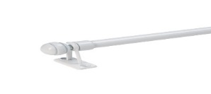 | 60220060 | 4690617301483 | 40-60 | 10 | 396.00
Карниз КАФЕ, витражный телескопический "Сфера" | белый |  | 60220080 | 4690617301490 | 60-80 | 10 | 450.00
Карниз КАФЕ, витражный телескопический "Сфера" | белый |  | 60220120 | 4690617301506 | 80-120 | 10 | 509.00
Карниз КАФЕ, витражный телескопический "Сфера" | латунь | 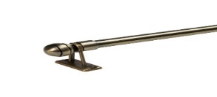 | 60200060 | 4690617301421 | 40-60 | 10 | 450.00
Карниз КАФЕ, витражный телескопический "Сфера" | латунь |  | 60200080 | 4690617301438 | 60-80 | 10 | 516.00 | Временно недоступно
Карниз КАФЕ, витражный телескопический "Сфера" | латунь |  | 60200120 | 4690617301445 | 80-120 | 10 | 587.00 | Временно недоступно
Карниз КАФЕ, витражный телескопический "Сфера" | никель | 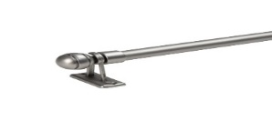 | 60210060 | 4690617301452 | 40-60 | 10 | 450.00
Карниз КАФЕ, витражный телескопический "Сфера" | никель |  | 60210080 | 4690617301469 | 60-80 | 10 | 516.00 | Временно недоступно
Карниз КАФЕ, витражный телескопический "Сфера" | никель |  | 60210120 | 4690617301476 | 80-120 | 10 | 587.00 | Временно недоступно
Карниз КАФЕ, витражный телескопический "Цилиндр" | белый | 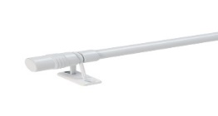 | 60120060 | 4690617301360 | 40-60 | 10 | 396.00
Карниз КАФЕ, витражный телескопический "Цилиндр" | белый |  | 60120080 | 4690617301377 | 60-80 | 10 | 450.00
Карниз КАФЕ, витражный телескопический "Цилиндр" | белый |  | 60120120 | 4690617301384 | 80-120 | 10 | 509.00
Карниз КАФЕ, витражный телескопический "Цилиндр" | латунь | 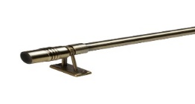 | 60100060 | 4690617301308 | 40-60 | 10 | 450.00
Карниз КАФЕ, витражный телескопический "Цилиндр" | латунь |  | 60100080 | 4690617301315 | 60-80 | 10 | 516.00
Карниз КАФЕ, витражный телескопический "Цилиндр" | латунь |  | 60100120 | 4690617301322 | 80-120 | 10 | 587.00
Карниз КАФЕ, витражный телескопический "Цилиндр" | никель | 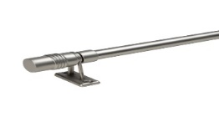 | 60110060 | 4690617301339 | 40-60 | 10 | 450.00
Карниз КАФЕ, витражный телескопический "Цилиндр" | никель |  | 60110080 | 4690617301346 | 60-80 | 10 | 516.00
Карниз КАФЕ, витражный телескопический "Цилиндр" | никель |  | 60110120 | 4690617301353 | 80-120 | 10 | 587.00

